Notice
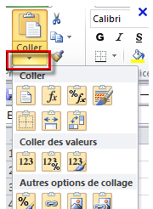
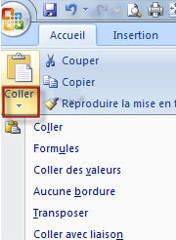
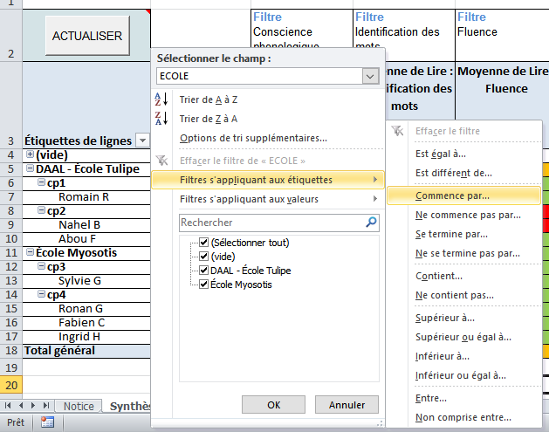
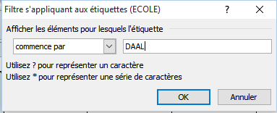
NOTICE
Cet outil est destiné à la compilation des résultats des évaluations CE1 DAAL Septembre 2017 pour l'ensemble des écoles d'une circonscription.
Ce classeur est composé de 3 feuilles : Notice - Saisie - Synthèse (voir en bas d'écran)
NE MODIFIER NI LES NOMS DES FEUILLES NI LEUR STRUCTURE.
Dans la feuille Saisie :
- Ouvrir tout d'abord le fichier contenant les résultats d'une école et copier l'ensemble des données saisies dans la feuille/onglet "Saisie".
- Dans le présent fichier, coller ces données dans la feuille/onglet "Saisie"en respectant la procédure suivante :
- Sélectionner la cellule à partir de laquelle les données doivent être collées
- Effectuer un collage de valeurs et non un collage ordinaire (voir ci-dessous)
ou
Une fois les données intégrées, elles seront regroupées et traitées dans l'onglet Synthèse. Il est indispensable de cliquer sur le bouton "ACTUALISER" après toute nouvelle intégration de données afin qu'elle soit prise en compte dans la synthèse.
Vous pourrez ensuite filtrer les résultats par école et/ou selon des critères de réussite.
Différencier les écoles accompagnées/non accompagnées :
Dans le Tableau Croisé Dynamique correspondant à l'onglet "Synthèse", filtrer les résultats en suivant la procédure décrite ci- dessous.
Choisissez "Commence par..." DAAL pour filtrer les écoles accompagnées et "Ne commence pas par..." DAAL pour filtrer les écoles accompagnées.

Contact :
Marc.Guyot1@ac-creteil.fr

